Modelo 1
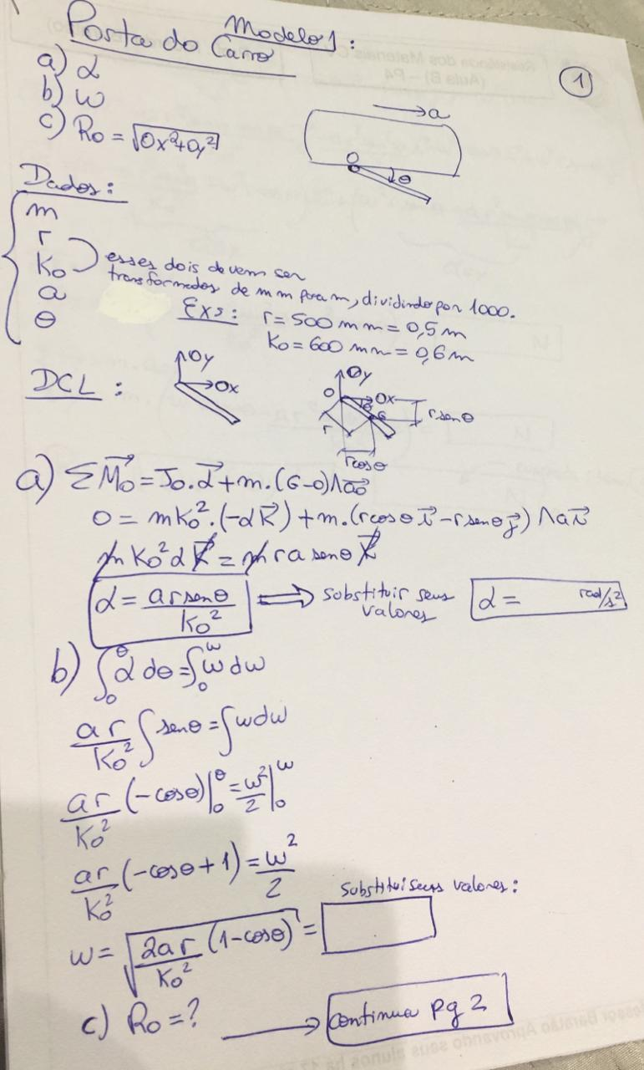
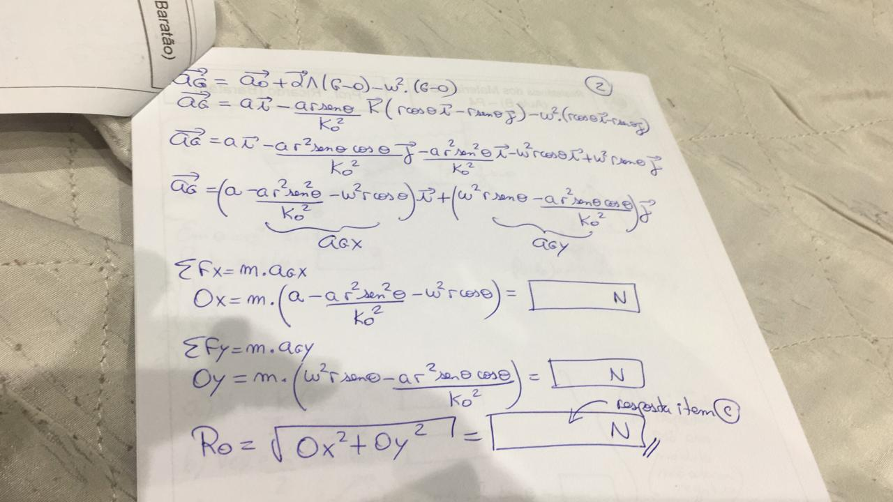
Dados: |  |  |  | arraste a imagem para a direita para ver meu sofrimento | Ox | 79.829099369
m | 20 |  |  |  | Oy | -24.91984214
r | 500 | mm | 0.5
Ko | 600 | mm | 0.6 |  |  |  | Nunca digitei tanto RADIANOS() na minha vida...
a | 6
ϴ | 30

a) | α= | 4.1666666667
b) | ω= | 1.4942924536
c) | Ro= | 83.628246654

Modelo 2
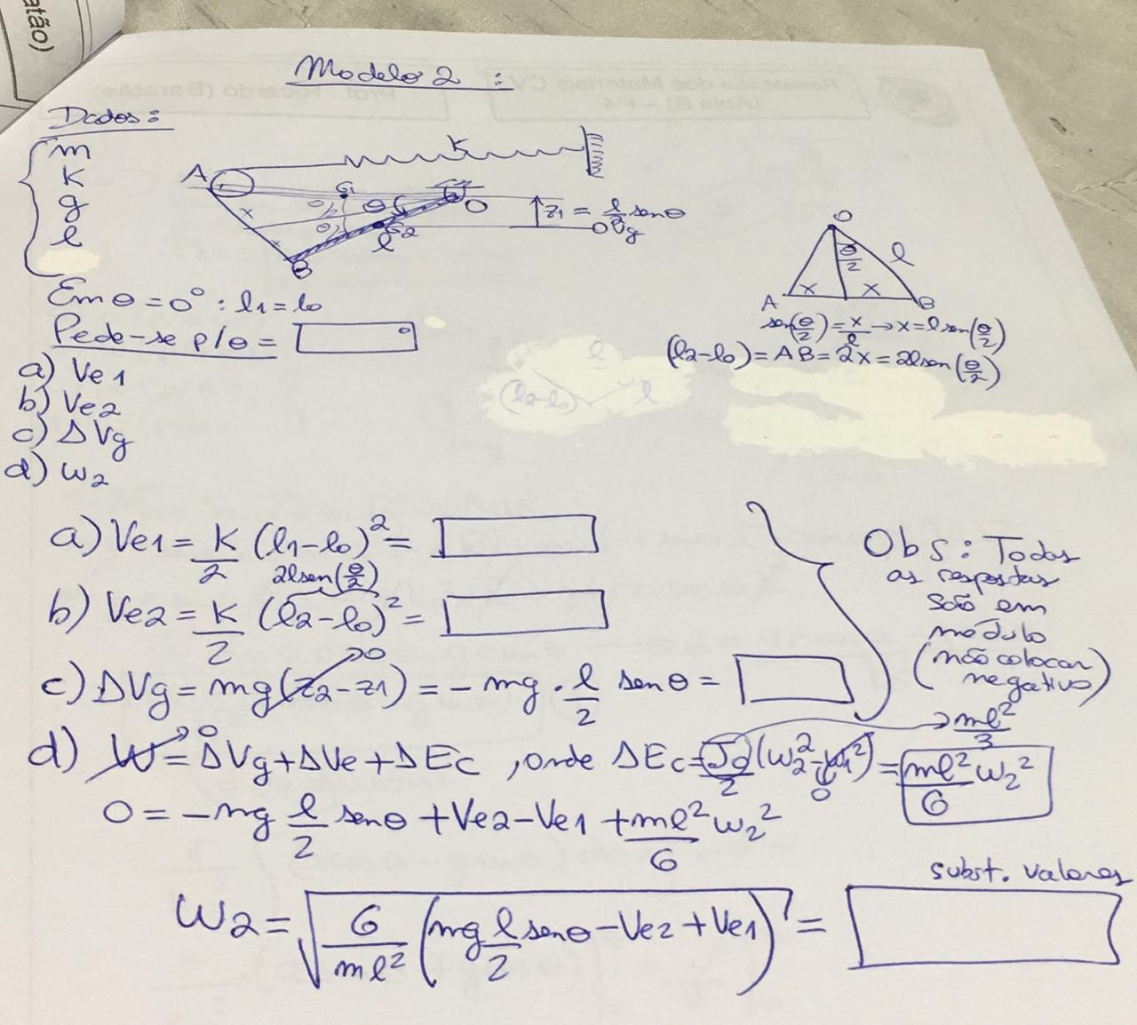
Dados:
m | 80
k | 100
g | 9.81
l | 5
ϴ | 30

a) | Ve1= | 0
b) | Ve2= | 334.93649054
c) | ΔVg= | 981
d) | ω2= | 1.3921891137

Modelo 3
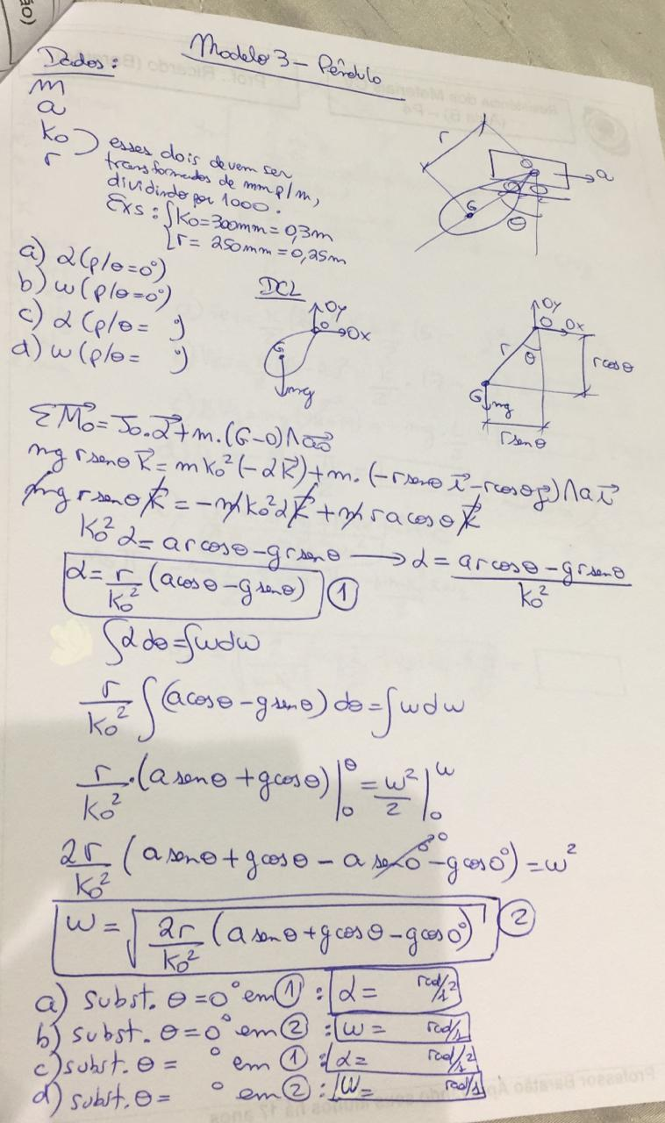
Dados:
m
a
Ko |  | mm | 0
r |  | mm | 0
ϴ

 | p/ϴ=0
a) | α= | #DIV/0!
b) | ω= | #DIV/0!
 | p/ ϴ dado
c) | α= | #DIV/0!
d) | ω= | #DIV/0!

Modelo 4
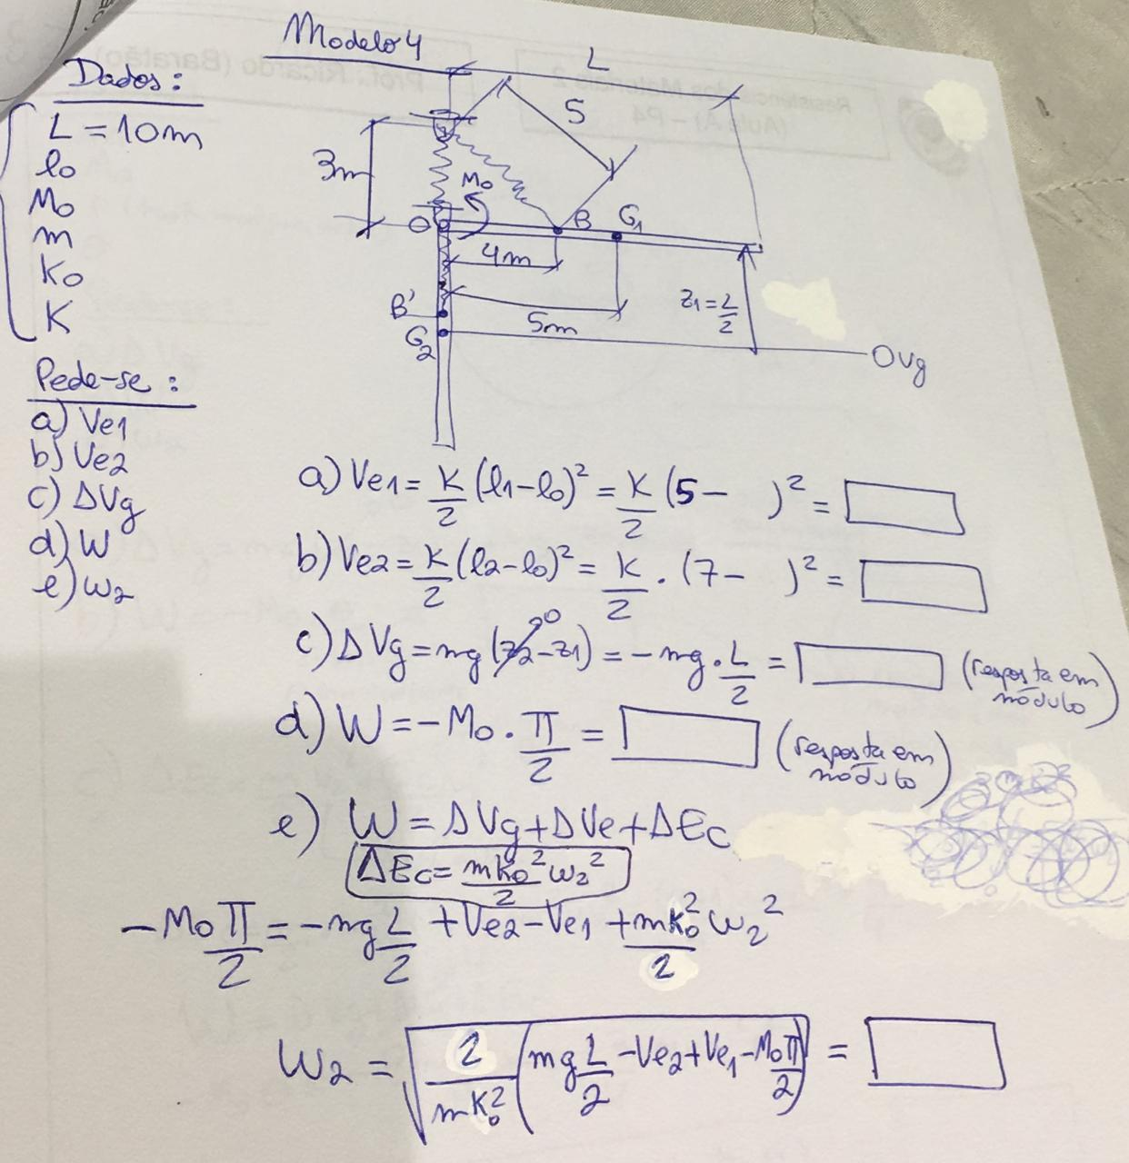
Dados:
L | 10
lo
Mo
m
Ko
K

a) | Ve1= | 0
b) | Ve2= | 0
c) | ΔVg= | 0
d) | W= | 0
e) | ω= | #DIV/0!

Modelo 5
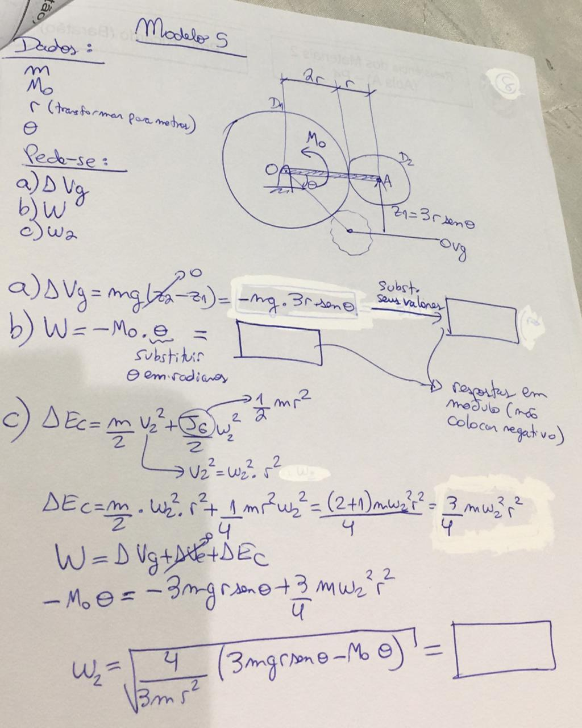
Dados:
m | 2
Mo | 5
r | 0.3 | metros plz
ϴ | 60

a) | ΔVg= | 15.29227658
b) | W= | -5.235987756
c) | ω2= | 8.6308185201

